상품제안서
컵앤컵스 모닝락 360 투명 텀블러 | 상품코드: F19854

 |  |  |  |  |  |  | 02-412-0044 | www.easy1.co.kr
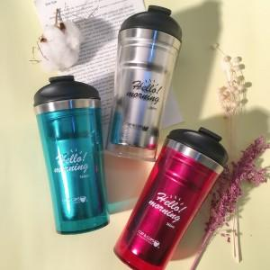

【상세/제작정보】

【인쇄/포장옵션】 | 실크, 레이저 / 포장지포장

【공급단가】 | 수량 | 100~ | 300~ | 500~ | 1,000~ | 3,000~
*VAT별도 | 투명 (78*170mm / 340ml) | 7,000원 | 6,750원 | 6,500원 | 6,250원 | 6,000원
 | 투명핑크 (78*170mm / 340ml) | 7,000원 | 6,750원 | 6,500원 | 6,250원 | 6,000원
 | 투명그린 (78*170mm / 340ml) | 7,000원 | 6,750원 | 6,500원 | 6,250원 | 6,000원

【상품 URL】 | http://www.easy1.co.kr/src/goods_detail.php?gdno=19854

